2-Effectifs des professionnels
Effectifs des professions sociales entre 2004 et 2018
sommaire

Tableau : effectifs des professions sociales entre 20004 et 2018
 | Aides médico-psychologiques | Autre professionnels de l'action sociale | Professionnels socio-éducatifs | Assistants maternels, gardes à domicile ou assistants familiaux | Intervenants à domicile | Ensemble des professionnels du social
2004 | 31,000 | 71,000 | 184,000 | 386,000 | 356,000 | 1,028,000
2005 | 34,000 | 72,000 | 193,000 | 395,000 | 393,000 | 1,087,000
2006 | 36,000 | 75,000 | 200,000 | 392,000 | 430,000 | 1,134,000
2007 | 37,000 | 72,000 | 197,000 | 391,000 | 459,000 | 1,157,000
2008 | 36,000 | 73,000 | 196,000 | 399,000 | 492,000 | 1,196,000
2009 | 41,000 | 76,000 | 202,000 | 412,000 | 509,000 | 1,240,000
2010 | 51,000 | 79,000 | 210,000 | 426,000 | 523,000 | 1,288,000
2011 | 58,000 | 78,000 | 217,000 | 441,000 | 519,000 | 1,314,000
2012 | 60,000 | 86,000 | 214,000 | 447,000 | 511,000 | 1,319,000
2013 | 56,000 | 91,000 | 212,000 | 454,000 | 506,000 | 1,320,000
2014 | 54,000 | 92,000 | 213,000 | 449,000 | 507,000 | 1,315,000
2015 | 53,000 | 86,000 | 214,000 | 434,000 | 511,000 | 1,299,000
2016 | 56,000 | 85,000 | 221,000 | 418,000 | 523,000 | 1,304,000
2017 | 60,000 | 90,000 | 234,000 | 410,000 | 525,000 | 1,319,000
2018 | 61,000 | 90,000 | 250,000 | 401,000 | 518,000 | 1,319,000
Source : Insee, enquête emploi en continu 2003 à 2019 (moyennes annuelle sur 3 années) ; traitements : DREES
Champ : France métropolitaine
Lecture : Le nombre total de travailleurs sociaux est de 1, 319 million en 2018.

Tableau : évolution des effectifs entre 2004 et 2018
 | Aides médico-psychologiques | Autres professionnels de l'action sociale | Professionnels socio-éducatifs | Assistants maternels, gardes à domicile ou assistants familiaux | Intervenants à domicile | Ensemble des professionnels du social
Effectifs en 2018 | 61,000 | 90 000 | 250,000 | 401,000 | 518,000 | 1,319,000
Variation depuis 2013 | 9% | -1% | 18% | -12% | 2% | 0%
Variation depuis 2004 | 93% | 27% | 36% | 4% | 46% | 28%
Source : Insee, enquête emploi en continu 2003 à 2019 (moyennes annuelle sur 3 années) ; traitements : DREES
Champ : France métropolitaine
Lecture : Le nombre total de travailleurs sociaux a augmenté de 28 % entre 2004 et 2018 ; il est quasi stable entre 2013 et 2018. Sur l’ensemble de la période 2004-2018, le nombre d’assistants maternels, gardes à domicile ou assistants familaiux a augmenté de 4 % ; il a diminué de 12 % depuis 2013.

Grahique : évolution du nombre de travailleurs sociaux entre 2004 et 2018

Source : Insee, enquête emploi en continu 2003 à 2019 (moyennes annuelle sur 3 années) ; traitements : DREES
Champ : France métropolitaine
Lecture : Le nombre total de travailleurs sociaux a augmenté de 28 % entre 2004 et 2013. Il est globalement stable entre 2013 et 2018.

4-Pyramide des âges
Pyramide des âges de l'ensemble des travailleurs sociaux en 2018
sommaire

Graphique : pyramide des âges des travailleurs sociaux en 2018
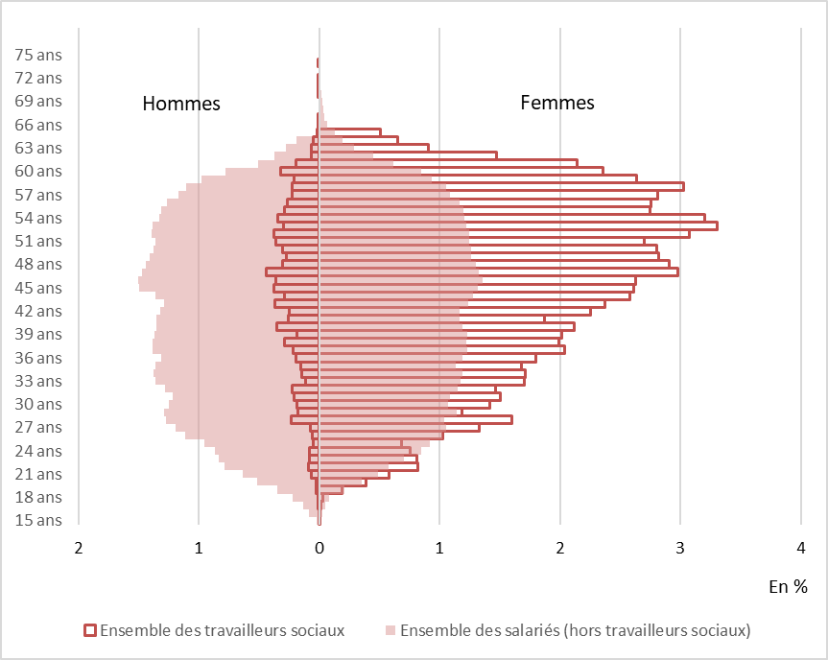

Source : Insee, enquête emploi en continu 2017 à 2019 (moyennes annuelle sur 3 années) ; traitements : DREES
Champ : France métropolitaine
Lecture : En 2018, 3,3% des travailleurs sociaux sont des femmes âgées de 53 ans. Parmi l'ensemble des autres salariés, hors travailleurs sociaux, 1,2 % sont des femmes de 53 ans.

Données source
 | Professions sociales |  | Autres salariés
Age | Hommes | Femmes | Hommes | Femmes
15 | 0 | 0 | 4,000 | 1,000
16 | 0 | 0 | 18,000 | 7,000
17 | 0 | 0 | 30,000 | 10,000
18 | 0 | 0 | 47,000 | 18,000
19 | 0 | 3,000 | 76,000 | 46,000
20 | 0 | 5,000 | 112,000 | 76,000
21 | 1,000 | 8,000 | 137,000 | 107,000
22 | 1,000 | 11,000 | 170,000 | 125,000
23 | 1,000 | 11,000 | 182,000 | 152,000
24 | 1,000 | 10,000 | 188,000 | 184,000
25 | 1,000 | 9,000 | 207,000 | 200,000
26 | 1,000 | 14,000 | 242,000 | 222,000
27 | 1,000 | 18,000 | 259,000 | 229,000
28 | 3,000 | 21,000 | 277,000 | 225,000
29 | 2,000 | 16,000 | 280,000 | 249,000
30 | 2,000 | 19,000 | 271,000 | 232,000
31 | 3,000 | 20,000 | 264,000 | 237,000
32 | 3,000 | 19,000 | 277,000 | 250,000
33 | 2,000 | 23,000 | 295,000 | 255,000
34 | 2,000 | 23,000 | 298,000 | 258,000
35 | 2,000 | 22,000 | 296,000 | 246,000
36 | 3,000 | 24,000 | 285,000 | 259,000
37 | 3,000 | 27,000 | 301,000 | 267,000
38 | 4,000 | 26,000 | 300,000 | 266,000
39 | 2,000 | 27,000 | 296,000 | 267,000
40 | 5,000 | 28,000 | 294,000 | 259,000
41 | 3,000 | 25,000 | 294,000 | 254,000
42 | 3,000 | 30,000 | 286,000 | 254,000
43 | 5,000 | 31,000 | 280,000 | 269,000
44 | 4,000 | 34,000 | 295,000 | 278,000
45 | 5,000 | 35,000 | 325,000 | 286,000
46 | 5,000 | 35,000 | 326,000 | 295,000
47 | 6,000 | 39,000 | 320,000 | 288,000
48 | 4,000 | 38,000 | 312,000 | 282,000
49 | 4,000 | 37,000 | 306,000 | 273,000
50 | 4,000 | 37,000 | 299,000 | 275,000
51 | 5,000 | 36,000 | 295,000 | 270,000
52 | 5,000 | 41,000 | 302,000 | 270,000
53 | 4,000 | 44,000 | 300,000 | 266,000
54 | 5,000 | 42,000 | 288,000 | 261,000
55 | 4,000 | 36,000 | 284,000 | 261,000
56 | 4,000 | 36,000 | 274,000 | 253,000
57 | 3,000 | 37,000 | 254,000 | 237,000
58 | 3,000 | 40,000 | 239,000 | 228,000
59 | 3,000 | 35,000 | 212,000 | 203,000
60 | 4,000 | 31,000 | 170,000 | 184,000
61 | 3,000 | 28,000 | 111,000 | 135,000
62 | 1,000 | 19,000 | 81,000 | 98,000
63 | 1,000 | 12,000 | 60,000 | 63,000
64 | 1,000 | 9,000 | 41,000 | 42,000
65 | 0 | 7,000 | 29,000 | 27,000
66 | 0 | 4,000 | 22,000 | 14,000
67 | 0 | 5,000 | 11,000 | 9,000
68 | 0 | 2,000 | 8,000 | 8,000
69 | 0 | 1,000 | 7,000 | 5,000
70 | 0 | 2,000 | 6,000 | 4,000
71 | 0 | 0 | 3,000 | 3,000
72 | 0 | 0 | 5,000 | 3,000
73 | 0 | 0 | 2,000 | 2,000
74 | 0 | 0 | 2,000 | 1,000
75 | 0 | 0 | 1,000 | 1,000
76 | 0 | 0 | 0 | 1,000
77 | 0 | 0 | 1,000 | 0
78 | 0 | 0 | 1,000 | 1,000
79 | 0 | 0 | 1,000 | 0
80 | 0 | 0 | 0 | 0
81 | 0 | 0 | 0 | 0
82 | 0 | 0 | 1,000 | 0
83 | 0 | 0 | 0 | 0

